メッセージ画面
画面ID | CHT03 | 画面名 | メッセージ画面 |  | 作成者 | 高橋 圭佑 | 更新日 | 2023-10-04

1
1
1
画面イメージ
 |  |  |  |  |  | 画面部品 | Action
 | ※選択したメンバーが1名の場合 |  | ※選択したメンバーが複数の場合 |  |  | ※既存のチャットルームを開いた場合
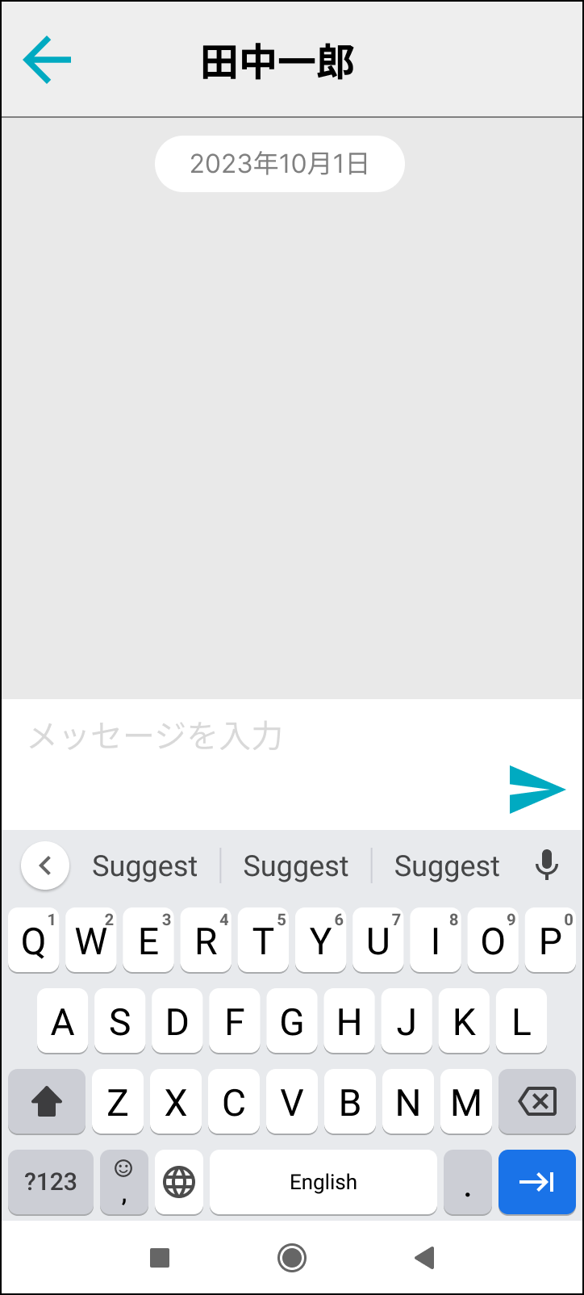
2
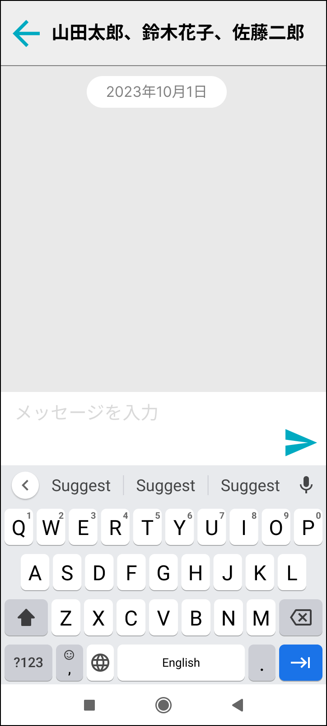
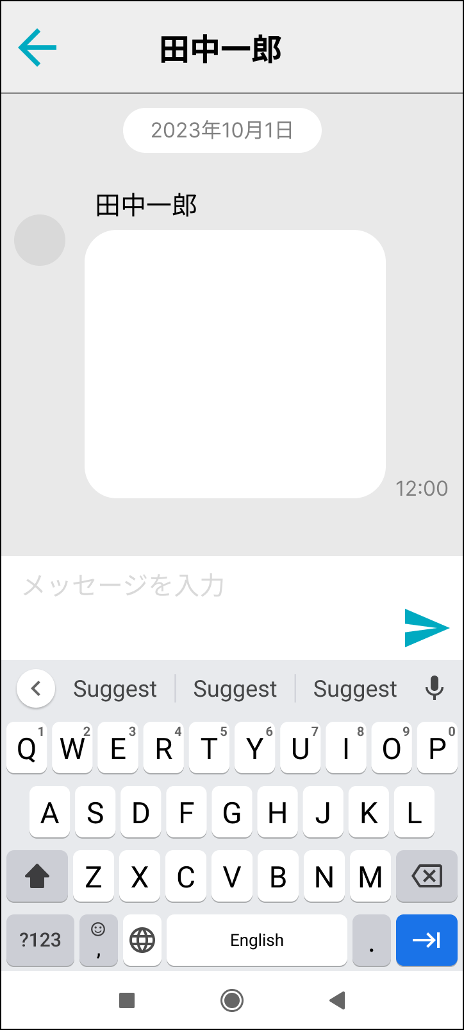
1
3

5
2
4

画面部品
No. | 部品名 | 種類 | 表示文字数 | 入力文字数 |  | 文字種 | 備考
 |  |  |  | 最小 | 最大
1 | 「戻る」ボタン | ボタン
2 | 送信相手名 | ラベル
3 | 日付 | ラベル
4 | メッセージ入力欄 | OS
5 | 「送信」ボタン | OS

イベント
No. | Action | 処理 |  |  |  | メッセージ
1 | 「戻る」ボタン押下 | 遷移元画面に戻る。
2 | 「送信」ボタン押下 | メッセージを送信する。

